Hoja1
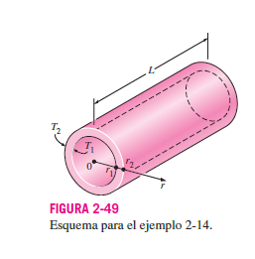
L | 1.5 | m
T1=Tint | 500 | °C |  |  |  | 0.0014335382901
T2=Text | 150 | °C |  |  |  | 0.0021503074351
k | 16.3 | W/m·K |  |  |  | 0.0010751537176 | 0.051607378443 | 51.607378443
r1=Interno | 0.0213614 | m | 0.841 | in |  | 0.0010751537176 | m^3
r2=Externo | 0.02413 | m | 0.95 | in |  | 1.10E-03 | m^3/kg
Q | -441193.19804 | W |  |  |  | 0.97687962709
Q | -441.19319804 | KW |  |  |  | 187.5608884 | Kg
Q | -21.177273506 | MW

 | 1
Presion | 88 | Psi
Presion | 6.0674 | Bar

 | h2 | 2756 | Kj/Kg
 | h1 | 670.56 | Kj/Kg
 | m | 187.5608884 | 0.052100246778 | kg/s | 5.73E-05 | 0.057341531604 | 34.404918962 | L/min
 | Q | 391146.97911 | KJ | 391.14697911 | Mj
 |  | 108.65193864 | KW

